Hoja3
 | f0 | f1 | f2 | f3
c0 | 1 | 2 | 3 | A
c1 | 4 | 5 | 6 | B
c2 | 7 | 8 | 9 | C
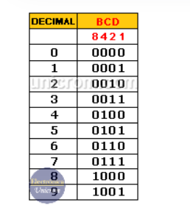
c3 | * | 0 | # | D

 | 1 | 0000 | 1
 | 2 | 0001 | 2
 | 3 | 0010 | 3
 | 4 | 0100 | 4
 | 5 | 0101 | 5
 | 6 | 0110 | 6
 | 7 | 1000 | 7
 | 8 | 1001 | 8
 | 9 | 1010 | 9
 | 0 | 1011 | 10

